CRUD de Razas
Equipo: |  | Nombre proyecto: |  | Clínica Veterinaria |  | Prueba diseñada por: |  | Nicolás Ayala |  | Cod-Plantilla
Mandingas |  | Escenario probado: |  | CRUD Razas |  | Fecha diseño prueba: |  | 2023-12-22 |  | RE
 |  | Funcionalidad probada: |  | Realizada |  | Prueba ejecutada por: |  | Nicolás Ayala
 |  | Versión plantilla: |  | VP-01 |  | Fecha ejecución prueba: |  | 2023-12-22
Precondiciones: P1 = Usuario logeado en el sistema: Usuario:user_test/Contraseña:asd.123, P2 = Raza registrada en el sistema: Nombre Especie: Especie Test/Contraseña: Raza Test
Dependencias: Componente Login, Base de datos
Prioridad de la prueba: ALTA

N° caso prueba | Descripción del caso |  | Pasos a realizar |  | Datos requeridos |  | Resultados esperados |  | Resultados obtenidos | Éxito/Falla
RE-01 | Crear una raza con todos los campos vacíos |  | 1.- Con el usuario ya logeado, navegar a la sección de razas 2.- Dar click en el botón "Nueva Raza" 3.- Click en el botón "Registrar Raza" del modal |  | 1.- Precondición P1 |  | Mensaje de validación de campos: Completa este campo, por cada campo vacío de la raza |  |  | Éxito
RE-02 | Crear una raza completando todos los campos |  | 1.- Con el usuario ya logeado, navegar a la sección de razas 2.- Dar click en el botón "Nueva Raza" 3.-Rellenar todos los campos de la raza con los datos entregados 4.- Click en "Registrar Raza" |  | 1.- Precondición P1 2.- Nombre Especie: "Especie 1" 3.- Nombre Raza: "Raza 1" |  | Raza agregada correctamente al listado en la sección de razas, la raza se visualiza inmediatamente al registrar la raza |  | 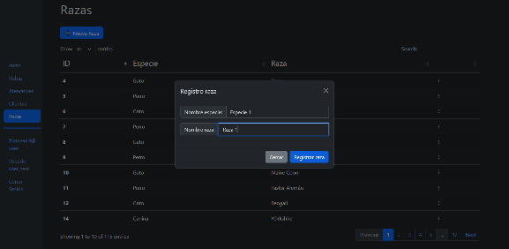 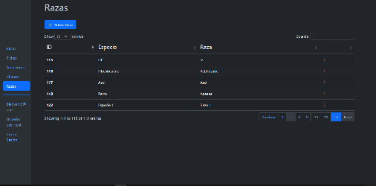 | Éxito
RE-03 | Crear raza ingresando numeros en los campos de nombre especie |  | 1.- Con el usuario ya logeado, navegar a la sección de razas 2.- Dar click en el botón "Nueva Raza" 3.-Rellenar todos los campos de la raza con los datos entregados 4.- Click en el botón "Registrar raza" |  | 1.- Precondicion P1 2.- Nombre Especie: "123" 3.- Nombre Raza: "Raza 1" |  | Mensaje de error: El nombre de la especie debe tener solo letras y espacios. |  | 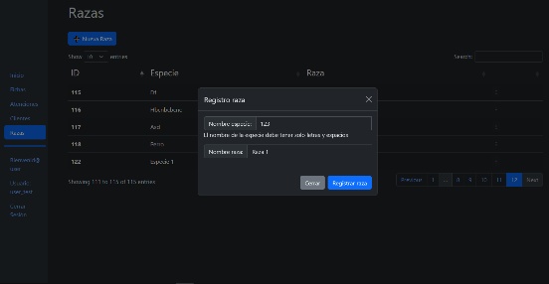 | Éxito
RE-04 | Crear raza ingresando numero en el campo de nombre raza |  | 1.- Con el usuario ya logeado, navegar a la sección de razas 2.- Dar click en el botón "Nueva Raza" 3.-Rellenar todos los campos de la raza con los datos entregados 4.- Click en el botón "Registrar raza" |  | 1.- Precondicion P1 2.- Nombre Especie: "Especie 1" 3.- Nombre Raza: "123" |  | Mensaje de error: El nombre de la raza debe tener solo letras y espacios. |  | 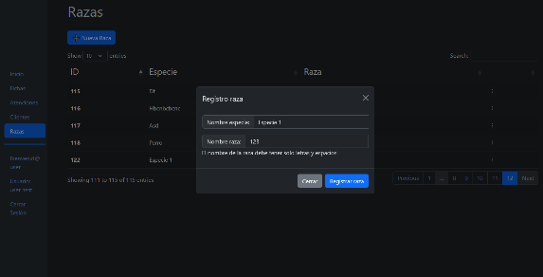 | Éxito
RE-05 | Crear raza duplicada en el sistema |  | 1.- Con el usuario ya logeado, navegar a la sección de razas 2.- Dar click en el botón "Nueva Raza" 3.-Rellenar todos los campos de la raza con los datos entregados 4.- Click en el botón "Registrar raza" |  | 1.- Precondicion P1 2.- Precondicion P2 3.- Nombre Especie: "Especie Test" 4.- Nombre Raza: "Raza Test" |  | Mensaje de error: Raza duplicada. |  | 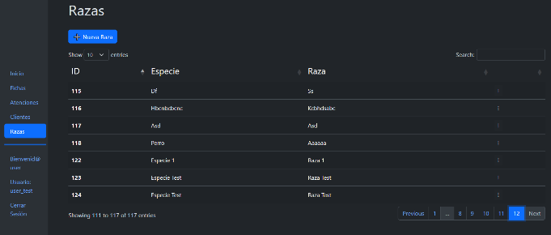 | Falla
RE-06 | Modificar una raza del sistema |  | 1.- Con el usuario ya logeado, navegar a la sección de razas 2.- Dar click en los 3 puntos al lado de la raza con los datos entregados para editar del listado y hacer click en el botón "Editar Datos Raza" 3.-Cambiar los campos de la raza con los datos entregados 4.- Click en el botón "Modificar raza" |  | 1.- Precondicion P1 2.- Precondicion P2 3.- Nombre Especie: "Especie Test2" 4.- Nombre Raza: "Raza Test2" |  | Raza modificada correctamente en el listado en la sección de razas, la raza se modifica inmediatamente al modificar la raza |  | 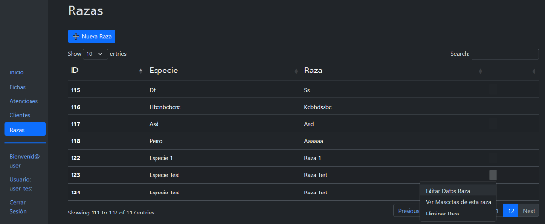 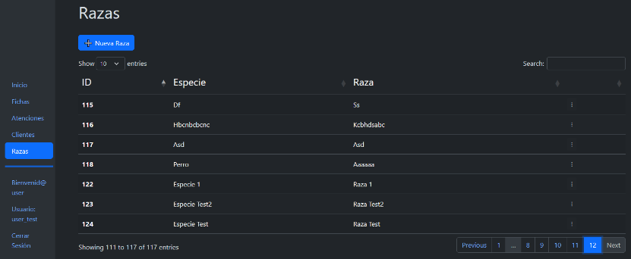 | Éxito
RE-07 | Eliminar una raza del sistema |  | 1.- Con el usuario ya logeado, navegar a la sección de razas 2.- Dar click en los 3 puntos al lado de la raza con los datos entregados y hacer click en el botón "Eliminar Raza" |  | 1.- Precondicion P1 2.- Precondicion P2 |  | Raza eliminada correctamente en el listado en la sección de razas, la raza se elimina inmediatamente al eliminar la raza |  | 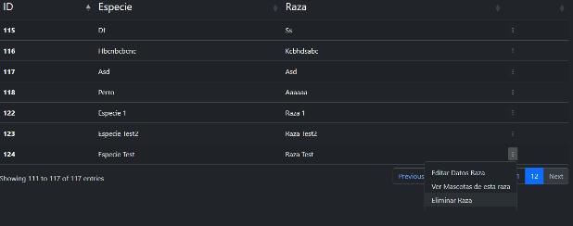 | Éxito

CRUD de Atenciones
Equipo: |  | Nombre proyecto: |  | Clínica Veterinaria |  | Prueba diseñada por: |  | Nicolás Ayala |  | Cod-Plantilla
Mandingas |  | Escenario probado: |  | CRUD Atenciones |  | Fecha diseño prueba: |  | 2023-12-22 |  | AC
 |  | Funcionalidad probada: |  | Realizada |  | Prueba ejecutada por: |  | Nicolás Ayala
 |  | Versión plantilla: |  | VP-01 |  | Fecha ejecución prueba: |  | 2023-12-22
Precondiciones: P1 = Usuario logeado en el sistema: Usuario:user_test/Contraseña:asd.123, P2= Ficha Clínica: FichaClinicaTest, P3= Veterinario: VetTest, P4=Fecha: 02-02-2023, Hora ingreso: 12:00, Hora termino: 12:30, Ficha Clínica: Precondición P2, Veterinario: Precondición P3, Diagnostico: "Diagnostico Test", Tratamiento: "Tratamiento Test", Observaciones: "Observación Test"
Dependencias: Componente Login,Componente Ficha Clínica, Componente Veterinarios ,Base de datos
Prioridad de la prueba: ALTA

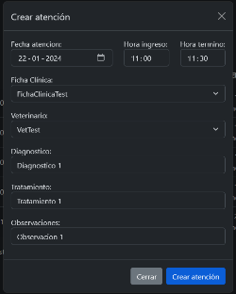
N° caso prueba | Descripción del caso |  | Pasos a realizar |  | Datos requeridos |  | Resultados esperados |  | Resultados obtenidos | Éxito/Falla
AC-01 | Crear una atención con todos los campos vacíos |  | 1.- Con el usuario ya logeado, navegar a la sección de atenciones 2.- Dar click en el botón "Agregar una atención" 3.- Click en el botón "Crear atención" del modal |  | 1.- Precondición P1 |  | Mensaje de validación de campos: Completa este campo, por cada campo vacío de la atención |  |  | Éxito
AC-02 | Crear una atención completando todos los campos |  | 1.- Con el usuario ya logeado, navegar a la sección de atenciones 2.- Dar click en el botón "Agregar una atención" 3.- Rellenar los campos con los datos entregados 4.- Click en el botón "Crear atención" del modal |  | 1.- Precondición P1 2.- Fecha: 22-01-2024 3.- Hora ingreso: 11:00 4.- Hora termino: 11:30 5.- Ficha Clínica: Precondición P2 6.- Veterinario: Precondición P3 7.- Diagnostico: "Diagnostico 1" 8- Tratamiento: "Tratamiento 1" 9.- Observaciones: "Observacion 1" |  | Atención agregada correctamente al listado en la sección de atenciones, la atencion se visualiza inmediatamente al registrar la atención |  | 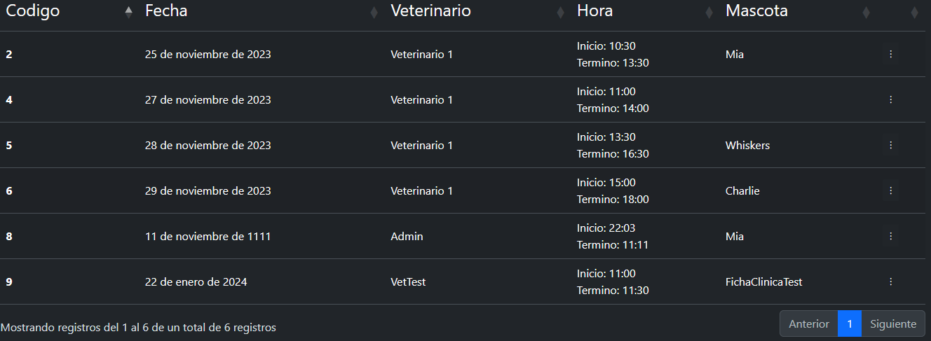 | Éxito
AC-03 | Crear una atención ingresando una hora de termino anterior a una hora ingreso |  | 1.- Con el usuario ya logeado, navegar a la sección de atenciones 2.- Dar click en el botón "Agregar una atención" 3.- Rellenar los campos con los datos entregados 4.- Click en el botón "Crear atención" del modal |  | 1.- Precondición P1 2.- Fecha: 22-01-2024 3.- Hora ingreso: 11:30 4.- Hora termino: 11:00 5.- Ficha Clínica: Precondición P2 6.- Veterinario: Precondición P3 7.- Diagnostico: "Diagnostico 1" 8- Tratamiento: "Tratamiento 1" 9.- Observaciones: "Observacion 1" |  | Mensaje de error: La hora de termino de la atención debe ser a una hora posterior a la hora de inicio. |  | 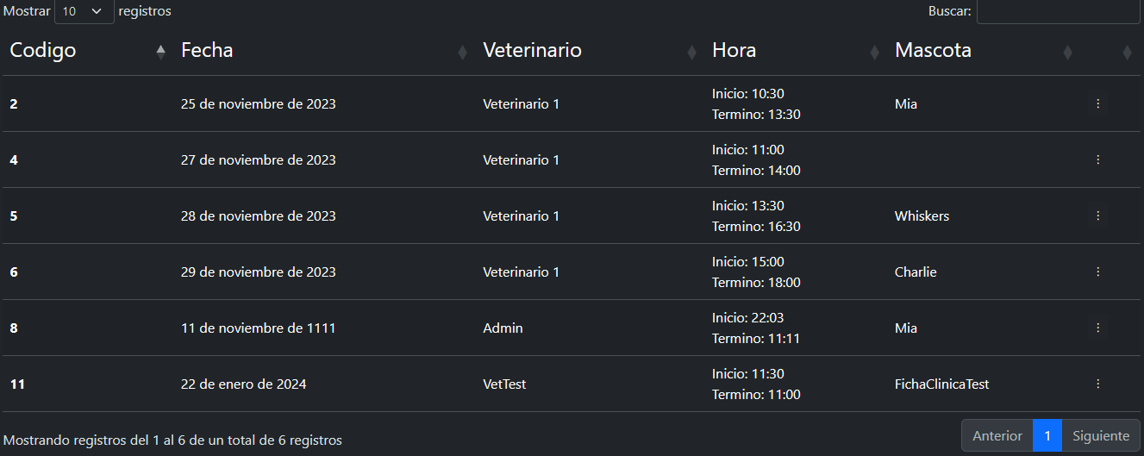 | Falla
AC-04 | Crear una atención ingresando una fecha anterior a la fecha actual |  | 1.- Con el usuario ya logeado, navegar a la sección de atenciones 2.- Dar click en el botón "Agregar una atención" 3.- Rellenar los campos con los datos entregados 4.- Click en el botón "Crear atención" del modal |  | 1.- Precondición P1 2.- Fecha: 22-01-1940 3.- Hora ingreso: 11:00 4.- Hora termino: 11:30 5.- Ficha Clínica: Precondición P2 6.- Veterinario: Precondición P3 7.- Diagnostico: "Diagnostico 1" 8- Tratamiento: "Tratamiento 1" 9.- Observaciones: "Observacion 1" |  | Mensaje de error: La fecha de la atención debe ser una fecha válida. |  | 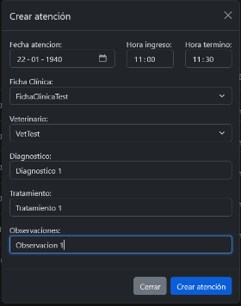  | Falla
AC-05 | Editar una atención del sistema |  | 1.- Con el usuario ya logeado, navegar a la sección de atenciones 2.- Dar click en los 3 puntos al lado de la atención con los datos entregados para editar del listado y hacer click en el botón "Editar Atención" 3.- Rellenar los campos con los datos entregados 4.- Click en el botón "Editar atención" del modal |  | 1.- Precondición P1 2.- Precondición P4 3.- Fecha: 01-02-2023, Hora ingreso: 12:00, Hora termino: 12:31, Ficha Clínica: Precondición P2, Veterinario: Precondición P3, Diagnostico: "Diagnostico1 Test", Tratamiento: "Tratamiento1 Test", Observaciones: "Observación1 Test" |  | Atención modificada correctamente en el listado en la sección de atenciones, la atención se modifica inmediatamente al modificar la atención |  | 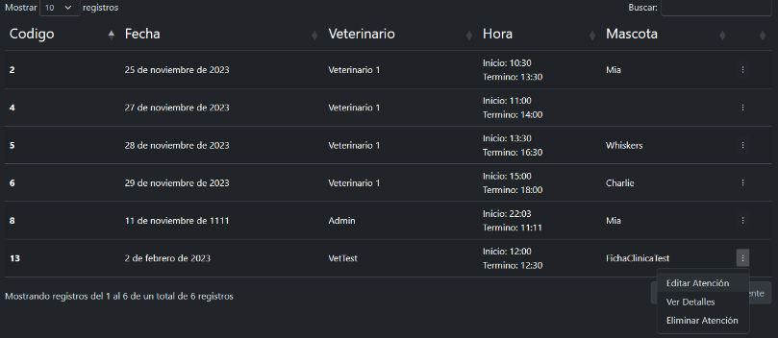 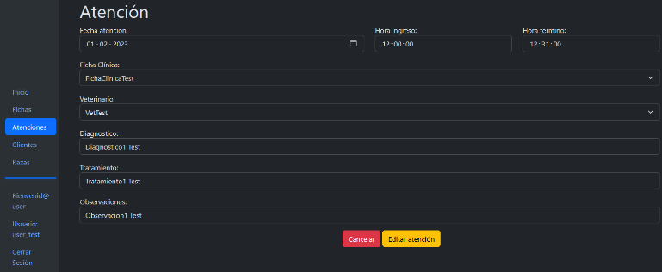 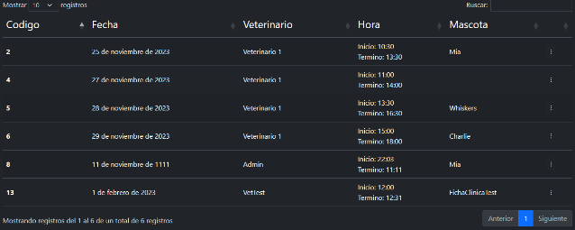 | Éxito
AC-06 | Eliminar una atención del sistema |  | 1.- Con el usuario ya logeado, navegar a la sección de atenciones 2.- Dar click en los 3 puntos al lado de la atención con los datos entregados para eliminar del listado y hacer click en el botón "Eliminar Atención" 3.- Click en el botón "Confirmar eliminación" |  | 1.- Precondición P1 2.- Precondición P4 |  | Atención eliminada correctamente en el listado en la sección de atenciones, la atención se elimina inmediatamente al eliminar la atención |  | 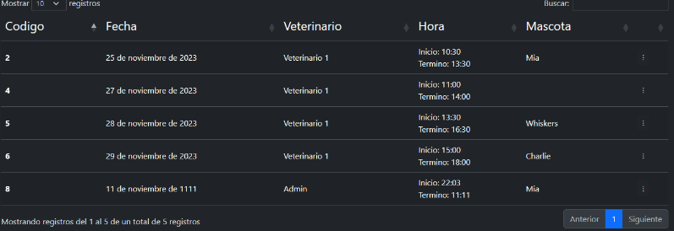 | Éxito

CRUD Perfiles
Equipo: |  | Nombre proyecto: |  | Clínica Veterinaria |  | Prueba diseñada por: |  | Nicolás Ayala |  | Cod-Plantilla
Mandingas |  | Escenario probado: |  | CRUD Perfiles |  | Fecha diseño prueba: |  | 2023-12-22 |  | PA
 |  | Funcionalidad probada: |  | Realizada |  | Prueba ejecutada por: |  | Nicolás Ayala
 |  | Versión plantilla: |  | VP-01 |  | Fecha ejecución prueba: |  | 2023-12-22
Precondiciones: P1 = Usuario logeado en el sistema con perfil de admin: Usuario:user_test/Contraseña:asd.123, P2 = Nombre de Usuario: UsuarioTesting, Contraseña: asd123, Rut: 22222222-2, Cod. Profesional: 222, Id tipo usuario: veterinario
Dependencias: Componente Login, Base de datos
Prioridad de la prueba: ALTA

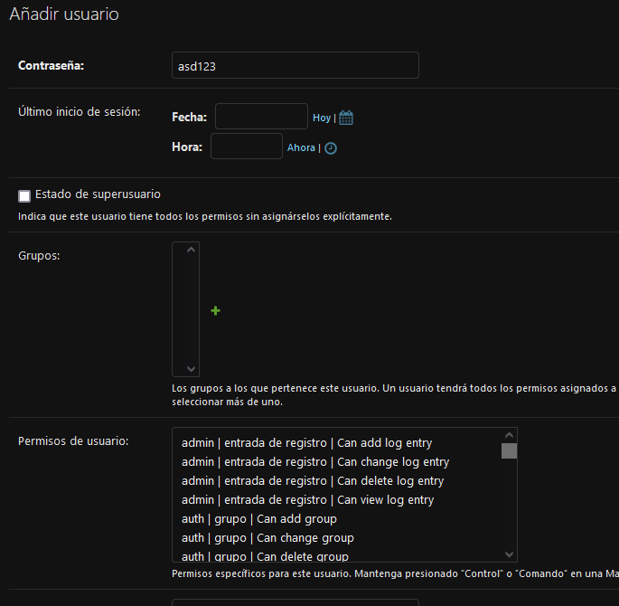
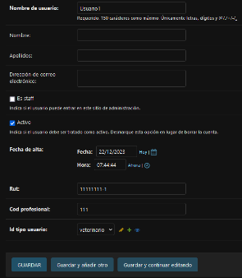
N° caso prueba | Descripción del caso |  | Pasos a realizar |  | Datos requeridos |  | Resultados esperados |  | Resultados obtenidos | Éxito/Falla
PA-01 | Crear un perfil de usuario con todos los campos vacíos |  | 1.- Con el usuario ya logeado, navegar a la sección de administración 2.- Dar click en el botón "Añadir" en la fila de Usuarios 3.- Click en el botón "Guardar" |  | 1.- Precondición P1 |  | Mensaje de validación de campos: Este campo es requerido, por cada campo vacío del perfil |  | 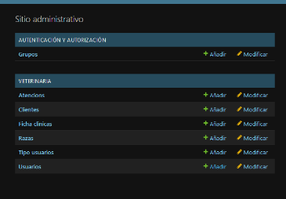 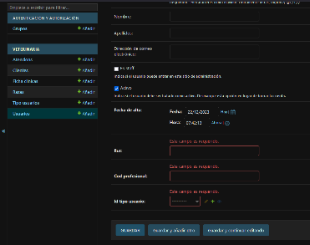 | Éxito
PA-02 | Crear un perfil de usuario completando todos los campos requeridos |  | 1.- Con el usuario ya logeado, navegar a la sección de administración 2.- Dar click en el botón "Añadir" en la fila de Usuarios 3.- Rellenar los campos con los datos entregados 4.- Click en el botón "Guardar" |  | 1.- Precondición P1 2.- Nombre de Usuario: Usuario1 3.- Contraseña: asd123 4.- Rut: 11111111-1 5.- Cod. Profesional: 111 6.- Id tipo usuario: veterinario |  | Perfil agregado correctamente al listado en la sección de usuarios, el usuario se visualiza inmediatamente al registrar el usuario |  |  | Éxito
PA-03 | Editar un perfil de usuario del sistema |  | 1.- Con el usuario ya logeado, navegar a la sección de usuarios 2.- Dar click en el ID del usuario con los datos entregados para editar del listado 3.- Rellenar los campos con los datos entregados 4.- Click en el botón "Guardar" |  | 1.- Precondición P1 2.- Precondición P2 3.- Nombre de Usuario: UsuarioTesting2, Contraseña: asd123, Rut: 33333333-3, Cod. Profesional: 333, Id tipo usuario: veterinario |  | Atención modificada correctamente en el listado en la sección de atenciones, la atención se modifica inmediatamente al modificar la atención y se muestra el mensaje "Modificado el usuario satisfactoriamente" |  |  | Éxito
PA-04 | Eliminar un perfil de usuario del sistema |  | 1.- Con el usuario ya logeado, navegar a la sección de clientes 2.- Dar click en la casilla al lado del usuario con los datos entregados para eliminar del listado 3.- Seleccionar en Acción: "Eliminar usuarios seleccionado/s" 4.- Click en el botón "Ir" 5.- Click e el botón "Si, estoy seguro" |  | 1.- Precondición P1 2.- Precondición P2 |  | Usuario eliminado correctamente en el listado en la sección de usuario, el usuario se elimina inmediatamente al eliminar el usuario y se muestra el mensaje "Eliminado 1 usuario satisfactoriamente" |  |  | Éxito

